Tabelle1
Bestellblatt für Galeriebleche

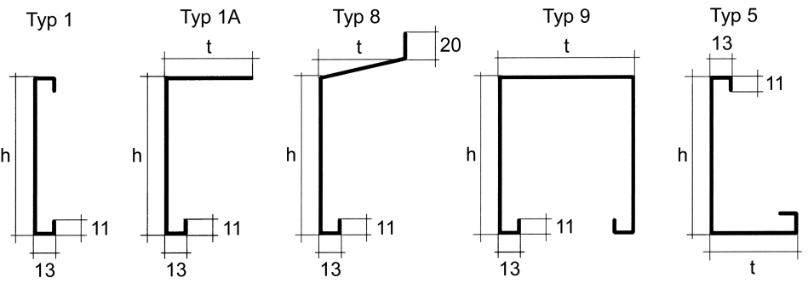
 |  |  |  |  |  |  |  | U / Auf-Nr. |  | <- leer lassen!

 |  |  |  |  |  |  |  | I / Kom.

 |  |  |  |  |  |  |  | Farbe

Pos. | Typ | Stk. | Länge | Höhe h | Tiefe t | Seitenteil (Ansicht von Innen) |  |  |  | Stoss-
 |  |  | mm | mm | mm | L | R | mont. | Tiefe | bleche

 |  | Stk. | Art.Nr. 115110 - Montagebügel für Tragkanal
 |  | Stk. | Art.Nr. 115120 - Montagebügel für Galerie

Termin: |  |  |  |  |  |  | Adresse und Unterschrift
Datum:

